1.1
 |  |  |  |  |  |  |  | Regresar al índice

Insumos y factores de la producción agropecuaria - Abril 2020*

1.1. Herbicida Gramoxone SL, frasco de 1 litro

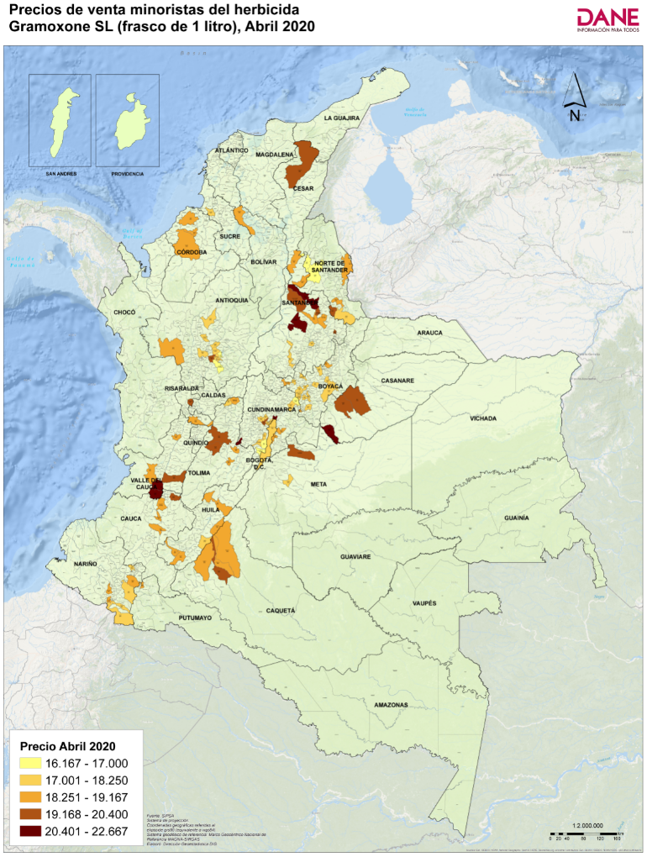
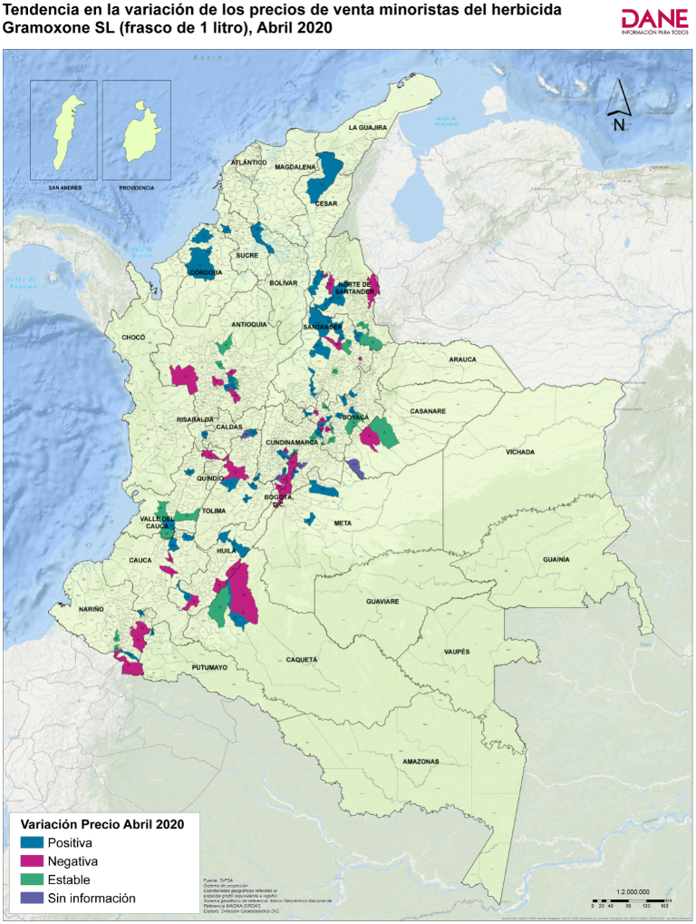
Código departamento | Nombre departamento | Código municipio | Nombre municipio | Precio medio de marzo de 2020 | Precio medio de abril de 2020* | Variación porcentual | Tendencia variación precios
54 | Norte de Santander | 54003 | Ábrego | 16,333 | 16,417 | 0.5 | Positiva
20 | Cesar | 20011 | Aguachica | 18,250 | 18,850 | 3.3 | Positiva
85 | Casanare | 85010 | Aguazul | 20,875 | 20,375 | -2.4 | Negativa
41 | Huila | 41020 | Algeciras | 18,875 | 18,625 | -1.3 | Negativa
15 | Boyacá | 15047 | Aquitania | 17,850 | 17,850 | 0.0 | Estable
15 | Boyacá | 15051 | Arcabuco | 18,250 | 18,250 | 0.0 | Estable
05 | Antioquia | 05079 | Barbosa | 17,690 | 17,565 | -0.7 | Negativa
66 | Risaralda | 66088 | Belén de Umbría | 20,025 | 20,275 | 1.2 | Positiva
15 | Boyacá | 15087 | Belén | 18,267 | 18,600 | 1.8 | Positiva
11 | Bogotá, D.C. | 11001 | Bogotá, D.C. | 18,044 | 17,924 | -0.7 | Negativa
68 | Santander | 68001 | Bucaramanga | 19,800 | 20,400 | 3.0 | Positiva
52 | Nariño | 52110 | Buesaco | 19,167 | 18,875 | -1.5 | Negativa
76 | Valle del Cauca | 76001 | Cali | 20,600 | 20,670 | 0.3 | Positiva
23 | Córdoba | 23162 | Cereté | 18,331 | 18,409 | 0.4 | Positiva
25 | Cundinamarca | 25175 | Chía | 21,333 | 21,333 | 0.0 | Estable
25 | Cundinamarca | 25178 | Chipaque | 18,400 | 18,600 | 1.1 | Positiva
15 | Boyacá | 15176 | Chiquinquirá | 17,814 | 18,300 | 2.7 | Positiva
54 | Norte de Santander | 54174 | Chitagá | 18,167 | 18,167 | 0.0 | Estable
25 | Cundinamarca | 25181 | Choachí | Sin información | 18,667 | Sin información | Sin información
25 | Cundinamarca | 25183 | Chocontá | 17,667 | 17,667 | 0.0 | Estable
52 | Nariño | 52215 | Córdoba | 17,750 | 18,125 | 2.1 | Positiva
19 | Cauca | 19212 | Corinto | 18,775 | 19,400 | 3 | Positiva
25 | Cundinamarca | 25214 | Cota | 17,600 | 17,600 | 0.0 | Estable
54 | Norte de Santander | 54001 | Cúcuta | 18,675 | 18,625 | -0.3 | Negativa
76 | Valle del Cauca | 76233 | Dagua | 18,533 | 18,533 | 0.0 | Estable
15 | Boyacá | 15238 | Duitama | 17,525 | 18,025 | 2.9 | Positiva
05 | Antioquia | 05148 | El Carmen de Viboral | 17,338 | 16,963 | -2.2 | Negativa
18 | Caquetá | 18247 | El Doncello | 18,925 | 18,900 | -0.1 | Negativa
18 | Caquetá | 18256 | El Paujíl | 19,575 | 19,950 | 1.9 | Positiva
25 | Cundinamarca | 25260 | El Rosal | 17,833 | 17,813 | -0.1 | Negativa
05 | Antioquia | 05697 | El Santuario | 17,400 | 17,500 | 0.6 | Positiva
05 | Antioquia | 05264 | Entrerríos | 17,720 | 17,720 | 0.0 | Estable
73 | Tolima | 73268 | Espinal | 18,224 | 18,903 | 3.7 | Positiva
25 | Cundinamarca | 25269 | Facatativá | 17,833 | 17,967 | 0.7 | Positiva
18 | Caquetá | 18001 | Florencia | 19,000 | 19,000 | 0.0 | Estable
73 | Tolima | 73283 | Fresno | Sin información | 18,000 | Sin información | Sin información
25 | Cundinamarca | 25286 | Funza | 18,053 | 18,100 | 0.3 | Positiva
25 | Cundinamarca | 25290 | Fusagasugá | Sin información | 17,840 | Sin información | Sin información
15 | Boyacá | 15299 | Garagoa | 17,775 | 17,775 | 0.0 | Estable
41 | Huila | 41298 | Garzón | 18,225 | 17,833 | -2.1 | Negativa
25 | Cundinamarca | 25307 | Girardot | 20,233 | 22,667 | 12.0 | Positiva
68 | Santander | 68307 | Girón | 18,833 | 18,500 | -1.8 | Negativa
50 | Meta | 50313 | Granada | 17,525 | 18,120 | 3.4 | Positiva
15 | Boyacá | 15322 | Guateque | 18,275 | 18,275 | 0.0 | Estable
73 | Tolima | 73001 | Ibagué | 19,467 | 19,320 | -0.8 | Negativa
52 | Nariño | 52356 | Ipiales | 18,360 | 18,067 | -2 | Negativa
41 | Huila | 41359 | Isnos | 17,875 | 18,875 | 6 | Positiva
76 | Valle del Cauca | 76364 | Jamundí | 20,650 | 20,650 | 0.0 | Estable
52 | Nariño | 52399 | La Unión | 17,750 | 18,125 | 2.1 | Positiva
23 | Córdoba | 23417 | Lorica | 18,875 | 19,125 | 1.3 | Positiva
25 | Cundinamarca | 25430 | Madrid | 19,233 | 19,900 | 3.5 | Positiva
13 | Bolívar | 13430 | Magangué | 18,400 | 18,600 | 1.1 | Positiva
68 | Santander | 68432 | Málaga | 20,500 | 20,000 | -2.4 | Negativa
05 | Antioquia | 05440 | Marinilla | 17,465 | 17,900 | 2.5 | Positiva
05 | Antioquia | 05001 | Medellín | 18,180 | 18,137 | -0.2 | Negativa
23 | Córdoba | 23001 | Montería | 18,763 | 18,775 | 0.1 | Positiva
41 | Huila | 41001 | Neiva | 18,467 | 18,833 | 2.0 | Positiva
54 | Norte de Santander | 54498 | Ocaña | 16,333 | 16,167 | -1.0 | Negativa
76 | Valle del Cauca | 76520 | Palmira | 19,460 | 19,460 | 0.0 | Estable
54 | Norte de Santander | 54518 | Pamplona | 18,700 | 18,700 | 0.0 | Estable
25 | Cundinamarca | 25535 | Pasca | 16,475 | 16,467 | -0.1 | Negativa
52 | Nariño | 52001 | Pasto | 17,696 | 17,431 | -1.5 | Negativa
05 | Antioquia | 05541 | Peñol | 16,333 | 16,333 | 0.0 | Estable
66 | Risaralda | 66001 | Pereira | 19,133 | 18,500 | -3.3 | Negativa
68 | Santander | 68547 | Piedecuesta | 19,000 | 19,000 | 0.0 | Estable
19 | Cauca | 19548 | Piendamó | 18,733 | 18,700 | -0.2 | Negativa
41 | Huila | 41551 | Pitalito | 18,667 | 18,500 | -0.9 | Negativa
19 | Cauca | 19001 | Popayán | 18,814 | 18,800 | -0.1 | Negativa
18 | Caquetá | 18592 | Puerto Rico | 18,625 | 18,500 | -0.7 | Negativa
52 | Nariño | 52585 | Pupiales | 18,750 | 18,750 | 0.0 | Estable
15 | Boyacá | 15599 | Ramiriquí | 17,667 | 17,667 | 0.0 | Estable
05 | Antioquia | 05615 | Rionegro | 17,750 | 19,576 | 10.3 | Positiva
68 | Santander | 68615 | Rionegro | 20,600 | 21,125 | 2.5 | Positiva
76 | Valle del Cauca | 76622 | Roldanillo | 18,933 | 19,167 | 1.2 | Positiva
73 | Tolima | 73624 | Rovira | 19,500 | 20,000 | 2.6 | Positiva
68 | Santander | 68655 | Sabana de Torres | 18,900 | 19,400 | 2.6 | Positiva
73 | Tolima | 73671 | Saldaña | 18,133 | 18,500 | 2.0 | Positiva
15 | Boyacá | 15646 | Samacá | 18,100 | 18,075 | -0.1 | Negativa
20 | Cesar | 20710 | San Alberto | 18,625 | 18,650 | 0.1 | Positiva
25 | Cundinamarca | 25649 | San Bernardo | 17,250 | 16,850 | -2.3 | Negativa
73 | Tolima | 73443 | San Sebastián de Mariquita | 18,375 | 18,450 | 0.4 | Positiva
68 | Santander | 68689 | San Vicente de Chucurí | 20,500 | 20,750 | 1.2 | Positiva
05 | Antioquia | 05674 | San Vicente Ferrer | 17,433 | 17,467 | 0.2 | Positiva
19 | Cauca | 19698 | Santander de Quilichao | 18,620 | 18,900 | 1.5 | Positiva
25 | Cundinamarca | 25740 | Sibaté | 17,167 | 17,500 | 1.9 | Positiva
86 | Putumayo | 86749 | Sibundoy | 18,333 | 19,000 | 3.6 | Positiva
54 | Norte de Santander | 54743 | Silos | 18,667 | 19,667 | 5.4 | Positiva
70 | Sucre | 70001 | Sincelejo | 17,275 | 17,833 | 3.2 | Positiva
68 | Santander | 68755 | Socorro | 17,933 | 17,933 | 0.0 | Estable
15 | Boyacá | 15759 | Sogamoso | 17,400 | 18,075 | 3.9 | Positiva
15 | Boyacá | 15776 | Sutamarchán | 18,200 | 18,067 | -0.7 | Negativa
15 | Boyacá | 15804 | Tibaná | 17,533 | 17,500 | -0.2 | Negativa
15 | Boyacá | 15814 | Toca | 17,183 | 17,433 | 1.5 | Positiva
15 | Boyacá | 15001 | Tunja | 17,657 | 17,986 | 1.9 | Positiva
52 | Nariño | 52838 | Túquerres | 18,500 | 18,500 | 0.0 | Estable
15 | Boyacá | 15835 | Turmequé | 17,667 | 17,500 | -0.9 | Negativa
05 | Antioquia | 05847 | Urrao | 18,833 | 18,333 | -2.7 | Negativa
20 | Cesar | 20001 | Valledupar | 19,433 | 20,067 | 3.3 | Positiva
68 | Santander | 68861 | Vélez | 18,000 | 18,125 | 0.7 | Positiva
15 | Boyacá | 15861 | Ventaquemada | 17,950 | 18,070 | 0.7 | Positiva
85 | Casanare | 85440 | Villanueva | Sin información | 20,667 | Sin información | Sin información
25 | Cundinamarca | 25873 | Villapinzón | 16,750 | 17,000 | 1.5 | Positiva
50 | Meta | 50001 | Villavicencio | 19,167 | 19,967 | 4.2 | Positiva
05 | Antioquia | 05887 | Yarumal | 17,592 | 17,592 | 0.0 | Estable
85 | Casanare | 85001 | Yopal | 19,450 | 19,450 | 0.0 | Estable

*Información preliminar

1.2
 |  |  |  |  |  |  |  | Regresar al índice

Insumos y factores de la producción agropecuaria - Abril 2020*

1.2. Herbicida Tordon XT, frasco de 1 litro

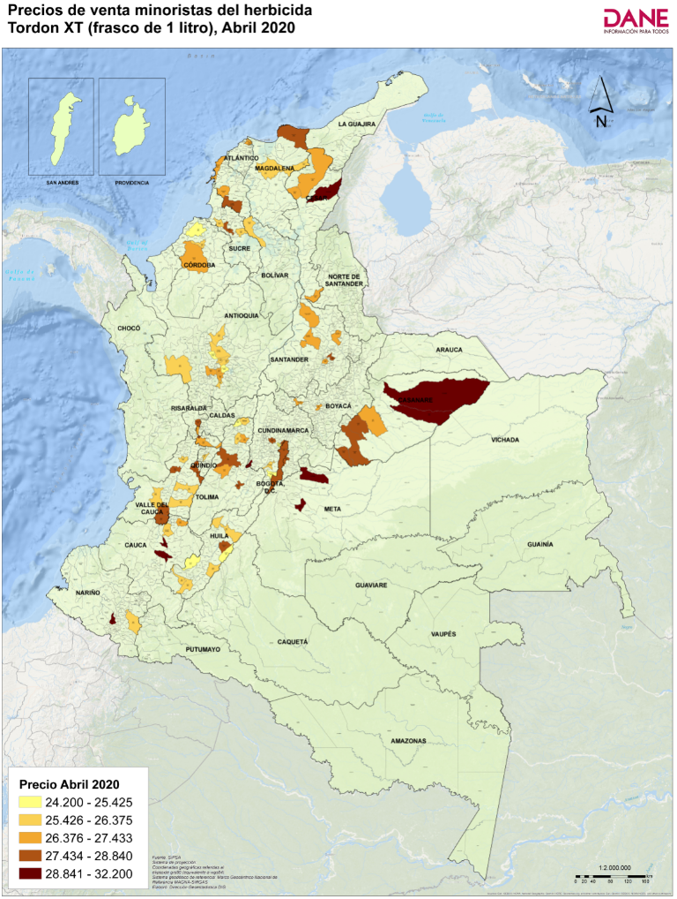
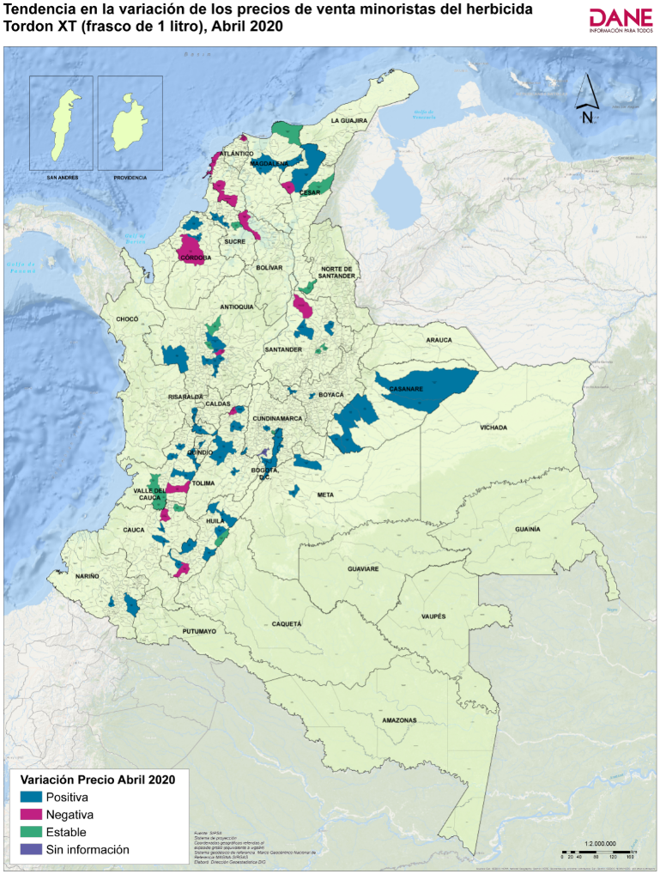
Código departamento | Nombre departamento | Código municipio | Nombre municipio | Precio medio de marzo de 2020 | Precio medio de abril de 2020* | Variación porcentual | Tendencia variación precios
85 | Casanare | 85010 | Aguazul | 27,417 | 27,767 | 1.3 | Positiva
20 | Cesar | 20013 | Agustín Codazzi | 31,250 | 31,250 | 0.0 | Estable
41 | Huila | 41020 | Algeciras | 25,140 | 25,140 | 0.0 | Estable
63 | Quindío | 63001 | Armenia | 24,200 | 26,350 | 8.9 | Positiva
05 | Antioquia | 05079 | Barbosa | 26,120 | 25,650 | -1.8 | Negativa
08 | Atlántico | 08001 | Barranquilla | 27,673 | 27,421 | -0.9 | Negativa
66 | Risaralda | 66088 | Belén de Umbría | 27,300 | 28,320 | 3.7 | Positiva
11 | Bogotá, D.C. | 11001 | Bogotá, D.C. | 27,040 | 27,604 | 2.1 | Positiva
20 | Cesar | 20060 | Bosconia | 26,817 | 26,489 | -1.2 | Negativa
76 | Valle del Cauca | 76001 | Cali | 27,525 | 27,525 | 0.0 | Estable
41 | Huila | 41132 | Campoalegre | 26,233 | 27,667 | 5.5 | Positiva
13 | Bolívar | 13001 | Cartagena de Indias | 27,073 | 26,991 | -0.3 | Negativa
23 | Córdoba | 23162 | Cereté | 25,500 | 26,000 | 2.0 | Positiva
25 | Cundinamarca | 25178 | Chipaque | 27,800 | 28,000 | 0.7 | Positiva
15 | Boyacá | 15176 | Chiquinquirá | 25,657 | 26,800 | 4.5 | Positiva
19 | Cauca | 19212 | Corinto | 26,833 | 26,833 | 0 | Estable
70 | Sucre | 70215 | Corozal | 28,333 | 28,667 | 1.2 | Positiva
25 | Cundinamarca | 25214 | Cota | 24,933 | 28,000 | 12.3 | Positiva
76 | Valle del Cauca | 76233 | Dagua | 25,800 | 25,800 | 0 | Estable
05 | Antioquia | 05237 | Donmatías | 25,800 | 25,970 | 0.7 | Positiva
13 | Bolívar | 13244 | El Carmen de Bolívar | 29,000 | 28,625 | -1.3 | Negativa
05 | Antioquia | 05264 | Entrerríos | 25,000 | 25,000 | 0.0 | Estable
25 | Cundinamarca | 25269 | Facatativá | 24,400 | 27,967 | 14.6 | Positiva
73 | Tolima | 73283 | Fresno | 25,260 | 25,000 | -1.0 | Negativa
47 | Magdalena | 47288 | Fundación | 25,720 | 26,267 | 2.1 | Positiva
25 | Cundinamarca | 25286 | Funza | 25,333 | 25,333 | 0.0 | Estable
25 | Cundinamarca | 25290 | Fusagasugá | Sin información | 26,033 | Sin información | Sin información
70 | Sucre | 70235 | Galeras | 26,000 | 26,000 | 0.0 | Estable
41 | Huila | 41298 | Garzón | 25,325 | 25,775 | 1.8 | Positiva
25 | Cundinamarca | 25307 | Girardot | 28,567 | 29,233 | 2.3 | Positiva
50 | Meta | 50313 | Granada | 27,120 | 29,357 | 8.2 | Positiva
76 | Valle del Cauca | 76111 | Guadalajara de Buga | 25,700 | 25,867 | 1 | Positiva
05 | Antioquia | 05318 | Guarne | 26,125 | 26,667 | 2.1 | Positiva
73 | Tolima | 73001 | Ibagué | 27,356 | 27,800 | 1.6 | Positiva
41 | Huila | 41359 | Isnos | 25,575 | 25,767 | 0.7 | Positiva
76 | Valle del Cauca | 76364 | Jamundí | 28,160 | 28,160 | 0 | Estable
05 | Antioquia | 05376 | La Ceja | 25,625 | 25,950 | 1.3 | Positiva
41 | Huila | 41396 | La Plata | 25,075 | 25,425 | 1 | Positiva
66 | Risaralda | 66400 | La Virginia | 27,200 | 28,200 | 3.7 | Positiva
73 | Tolima | 73408 | Lérida | 25,721 | 26,784 | 4.1 | Positiva
73 | Tolima | 73411 | Líbano | 26,167 | 26,333 | 0.6 | Positiva
23 | Córdoba | 23417 | Lorica | 25,000 | 25,250 | 1.0 | Positiva
13 | Bolívar | 13430 | Magangué | 26,200 | 25,800 | -1.5 | Negativa
13 | Bolívar | 13442 | María La Baja | 26,900 | 26,550 | -1.3 | Negativa
05 | Antioquia | 05001 | Medellín | 25,833 | 26,656 | 3.2 | Positiva
23 | Córdoba | 23001 | Montería | 26,711 | 26,700 | 0.0 | Negativa
41 | Huila | 41001 | Neiva | 25,550 | 26,363 | 3.2 | Positiva
76 | Valle del Cauca | 76520 | Palmira | 26,250 | 26,000 | -1.0 | Negativa
52 | Nariño | 52001 | Pasto | 25,783 | 25,850 | 0.3 | Positiva
85 | Casanare | 85250 | Paz de Ariporo | 28,333 | 29,500 | 4.1 | Positiva
66 | Risaralda | 66001 | Pereira | 26,550 | 27,175 | 2.4 | Positiva
68 | Santander | 68547 | Piedecuesta | 26,333 | 26,833 | 1.9 | Positiva
19 | Cauca | 19548 | Piendamó | 29,000 | 29,250 | 0.9 | Positiva
41 | Huila | 41551 | Pitalito | 25,960 | 25,933 | -0.1 | Negativa
47 | Magdalena | 47551 | Pivijay | 25,565 | 25,789 | 0.9 | Positiva
19 | Cauca | 19001 | Popayán | 29,183 | 29,283 | 0.3 | Positiva
05 | Antioquia | 05615 | Rionegro | 26,350 | 26,600 | 0.9 | Positiva
76 | Valle del Cauca | 76622 | Roldanillo | 25,850 | 26,350 | 1.9 | Positiva
73 | Tolima | 73624 | Rovira | 26,400 | 27,000 | 2.3 | Positiva
68 | Santander | 68655 | Sabana de Torres | 27,633 | 27,433 | -0.7 | Negativa
73 | Tolima | 73671 | Saldaña | 26,304 | 28,181 | 7.1 | Positiva
20 | Cesar | 20710 | San Alberto | 26,733 | 26,733 | 0.0 | Estable
25 | Cundinamarca | 25649 | San Bernardo | 24,225 | 24,575 | 1.4 | Positiva
68 | Santander | 68679 | San Gil | 28,600 | 28,600 | 0.0 | Estable
73 | Tolima | 73443 | San Sebastián de Mariquita | 26,000 | 26,375 | 1.4 | Positiva
68 | Santander | 68689 | San Vicente de Chucurí | 26,667 | 27,333 | 2.5 | Positiva
05 | Antioquia | 05674 | San Vicente Ferrer | 24,100 | 24,200 | 0.4 | Positiva
47 | Magdalena | 47001 | Santa Marta | 27,600 | 27,600 | 0.0 | Estable
05 | Antioquia | 05686 | Santa Rosa de Osos | 25,900 | 26,200 | 1.2 | Positiva
19 | Cauca | 19698 | Santander de Quilichao | 26,480 | 26,320 | -0.6 | Negativa
76 | Valle del Cauca | 76736 | Sevilla | 28,133 | 28,433 | 1.1 | Positiva
70 | Sucre | 70001 | Sincelejo | 25,429 | 26,000 | 2.2 | Positiva
68 | Santander | 68755 | Socorro | 27,100 | 27,100 | 0.0 | Estable
85 | Casanare | 85410 | Tauramena | 27,780 | 28,200 | 1.5 | Positiva
85 | Casanare | 85430 | Trinidad | 30,750 | 32,200 | 4.7 | Positiva
76 | Valle del Cauca | 76828 | Trujillo | 26,283 | 27,833 | 5.9 | Positiva
15 | Boyacá | 15001 | Tunja | 25,167 | 26,667 | 6.0 | Positiva
52 | Nariño | 52838 | Túquerres | 28,933 | 29,067 | 0.5 | Positiva
05 | Antioquia | 05847 | Urrao | 25,950 | 26,300 | 1 | Positiva
20 | Cesar | 20001 | Valledupar | 26,300 | 26,757 | 2 | Positiva
85 | Casanare | 85440 | Villanueva | 28,220 | 28,840 | 2.2 | Positiva
50 | Meta | 50001 | Villavicencio | 29,400 | 30,056 | 2.2 | Positiva
17 | Caldas | 17877 | Viterbo | 26,017 | 26,617 | 2.3 | Positiva
05 | Antioquia | 05887 | Yarumal | 25,833 | 25,833 | 0.0 | Estable
85 | Casanare | 85001 | Yopal | 25,971 | 26,733 | 2.9 | Positiva

*Información preliminar

1.3
 |  |  |  |  |  |  |  | Regresar al índice

Insumos y factores de la producción agropecuaria - Abril 2020*

1.3. Herbicida Roundup Activo, frasco de 1 litro

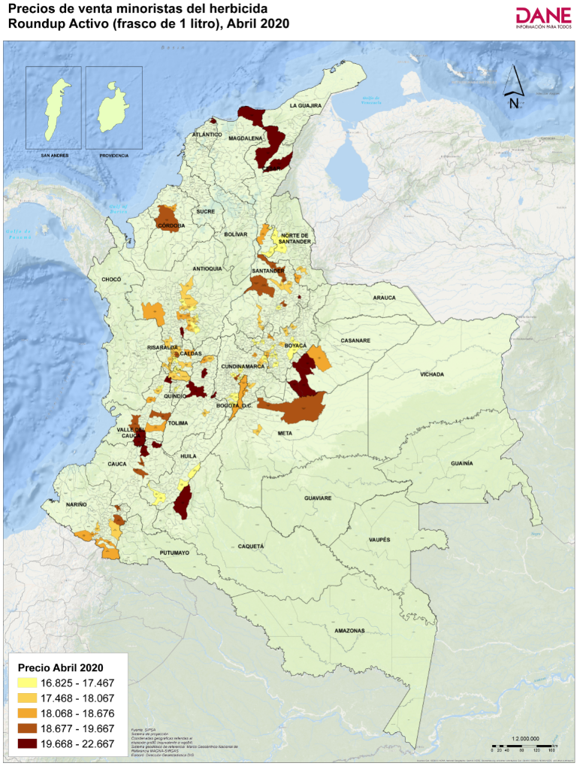
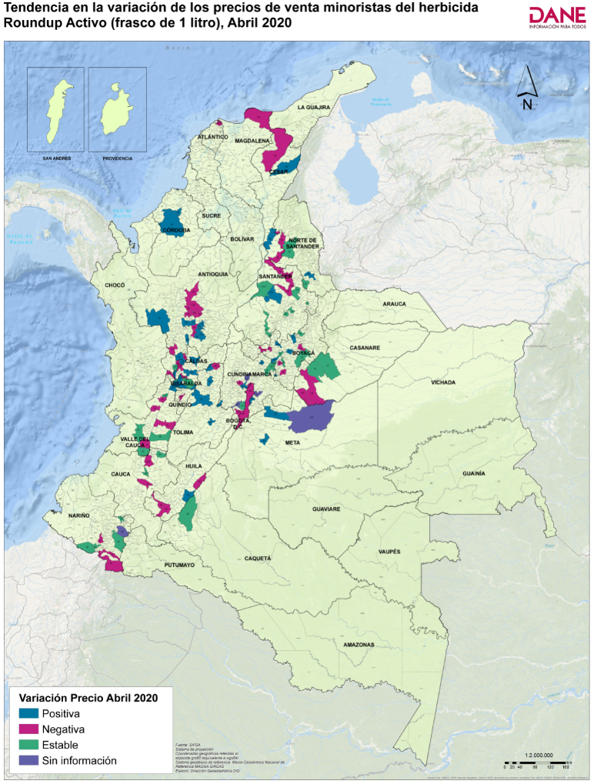
Código departamento | Nombre departamento | Código municipio | Nombre municipio | Precio medio de marzo de 2020 | Precio medio de abril de 2020* | Variación porcentual | Tendencia variación precios
54 | Norte de Santander | 54003 | Ábrego | 17,333 | 17,333 | 0.0 | Estable
20 | Cesar | 20011 | Aguachica | 18,200 | 18,500 | 1.6 | Positiva
85 | Casanare | 85010 | Aguazul | 20,067 | 20,067 | 0.0 | Estable
20 | Cesar | 20013 | Agustín Codazzi | 22,200 | 22,667 | 2.1 | Positiva
41 | Huila | 41020 | Algeciras | 17,700 | 17,267 | -2.4 | Negativa
05 | Antioquia | 05034 | Andes | 17,933 | 17,733 | -1.1 | Negativa
17 | Caldas | 17042 | Anserma | 17,400 | 17,233 | -1.0 | Negativa
15 | Boyacá | 15047 | Aquitania | 17,467 | 17,467 | 0.0 | Estable
15 | Boyacá | 15051 | Arcabuco | 17,875 | 18,250 | 2.1 | Positiva
63 | Quindío | 63001 | Armenia | 17,770 | 17,020 | -4.2 | Negativa
05 | Antioquia | 05079 | Barbosa | 17,586 | 17,277 | -1.8 | Negativa
68 | Santander | 68077 | Barbosa | 17,667 | 17,667 | 0.0 | Estable
68 | Santander | 68081 | Barrancabermeja | 19,433 | 19,433 | 0.0 | Estable
08 | Atlántico | 08001 | Barranquilla | 20,975 | 20,850 | -0.6 | Negativa
66 | Risaralda | 66088 | Belén de Umbría | 17,890 | 17,890 | 0.0 | Estable
15 | Boyacá | 15087 | Belén | 17,800 | 17,800 | 0.0 | Estable
11 | Bogotá, D.C. | 11001 | Bogotá, D.C. | 18,366 | 18,143 | -1.2 | Negativa
68 | Santander | 68001 | Bucaramanga | 19,389 | 19,214 | -0.9 | Negativa
52 | Nariño | 52110 | Buesaco | Sin información | 19,333 | Sin información | Sin información
76 | Valle del Cauca | 76001 | Cali | 20,320 | 20,220 | -0.5 | Negativa
76 | Valle del Cauca | 76147 | Cartago | 19,700 | 19,720 | 0.1 | Positiva
23 | Córdoba | 23162 | Cereté | 17,747 | 18,676 | 5.2 | Positiva
17 | Caldas | 17174 | Chinchiná | 17,413 | 17,250 | -0.9 | Negativa
25 | Cundinamarca | 25178 | Chipaque | 17,667 | 18,333 | 3.8 | Positiva
15 | Boyacá | 15176 | Chiquinquirá | 17,486 | 17,267 | -1.3 | Negativa
25 | Cundinamarca | 25181 | Choachí | Sin información | 17,667 | Sin información | Sin información
25 | Cundinamarca | 25183 | Chocontá | 18,000 | 18,000 | 0.0 | Estable
52 | Nariño | 52215 | Córdoba | 18,667 | 18,333 | -1.8 | Negativa
19 | Cauca | 19212 | Corinto | 20,125 | 20,125 | 0.0 | Estable
25 | Cundinamarca | 25214 | Cota | 17,000 | 16,967 | -0.2 | Negativa
52 | Nariño | 52227 | Cumbal | 18,500 | 18,500 | 0.0 | Estable
76 | Valle del Cauca | 76233 | Dagua | 19,000 | 19,000 | 0.0 | Estable
05 | Antioquia | 05237 | Donmatías | 18,108 | 18,020 | -0.5 | Negativa
15 | Boyacá | 15238 | Duitama | 17,825 | 18,000 | 1.0 | Positiva
05 | Antioquia | 05148 | El Carmen de Viboral | 16,927 | 17,110 | 1.1 | Positiva
05 | Antioquia | 05697 | El Santuario | 17,333 | 17,500 | 1.0 | Positiva
05 | Antioquia | 05264 | Entrerríos | 17,500 | 17,058 | -2.5 | Negativa
25 | Cundinamarca | 25269 | Facatativá | 17,030 | 17,000 | -0.2 | Negativa
18 | Caquetá | 18001 | Florencia | 20,000 | 20,000 | 0.0 | Estable
73 | Tolima | 73283 | Fresno | 18,260 | 18,500 | 1.3 | Positiva
25 | Cundinamarca | 25286 | Funza | 17,058 | 17,063 | 0.0 | Positiva
25 | Cundinamarca | 25290 | Fusagasugá | Sin información | 17,125 | Sin información | Sin información
15 | Boyacá | 15299 | Garagoa | 17,350 | 17,325 | -0.1 | Negativa
41 | Huila | 41298 | Garzón | 17,175 | 17,200 | 0.1 | Positiva
25 | Cundinamarca | 25307 | Girardot | 19,800 | 20,117 | 1.6 | Positiva
68 | Santander | 68307 | Girón | 18,167 | 17,667 | -2.8 | Negativa
50 | Meta | 50313 | Granada | 17,025 | 17,633 | 3.6 | Positiva
52 | Nariño | 52317 | Guachucal | 18,400 | 18,400 | 0.0 | Estable
76 | Valle del Cauca | 76111 | Guadalajara de Buga | 19,000 | 18,783 | -1.1 | Negativa
05 | Antioquia | 05318 | Guarne | 17,363 | 18,167 | 4.6 | Positiva
15 | Boyacá | 15322 | Guateque | 17,467 | 17,825 | 2.1 | Positiva
66 | Risaralda | 66318 | Guática | 17,810 | 17,713 | -0.5 | Negativa
73 | Tolima | 73001 | Ibagué | 19,180 | 19,988 | 4.2 | Positiva
52 | Nariño | 52356 | Ipiales | 18,283 | 18,175 | -0.6 | Negativa
41 | Huila | 41359 | Isnos | 17,433 | 17,320 | -0.7 | Negativa
76 | Valle del Cauca | 76364 | Jamundí | 19,760 | 19,760 | 0.0 | Estable
05 | Antioquia | 05376 | La Ceja | 18,183 | 18,146 | -0.2 | Negativa
05 | Antioquia | 05400 | La Unión | 17,458 | 17,583 | 0.7 | Positiva
...

1.4
 |  |  |  |  |  | Regresar al índice
...
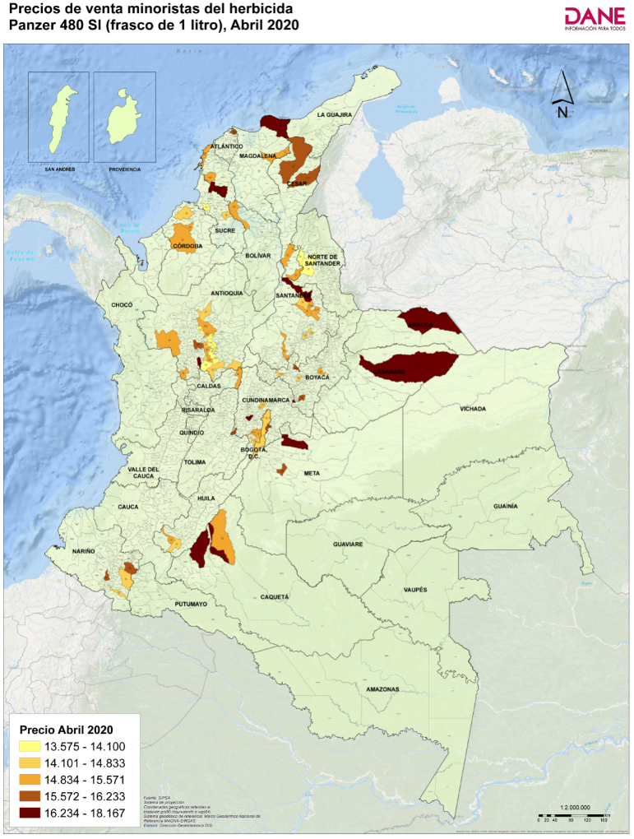
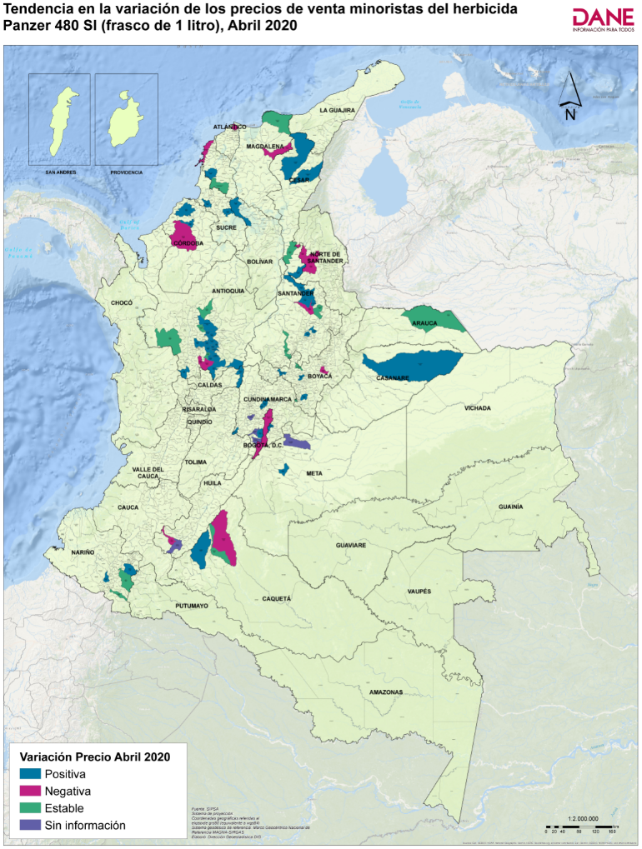
Código municipio | Nombre municipio | Precio medio de marzo de 2020 | Precio medio de abril de 2020* | Variación porcentual | Tendencia variación precios
05002 | Abejorral | 13,788 | 13,575 | -1.5 | Negativa
54003 | Ábrego | 14,200 | 14,100 | -0.7 | Negativa
20011 | Aguachica | 15,125 | 15,125 | 0.0 | Estable
20013 | Agustín Codazzi | 16,000 | 16,167 | 1.0 | Positiva
05034 | Andes | 14,700 | 15,550 | 5.8 | Positiva
81001 | Arauca | 17,333 | 17,333 | 0.0 | Estable
15051 | Arcabuco | 15,833 | 15,833 | 0.0 | Estable
05079 | Barbosa | 13,505 | 13,805 | 2.2 | Positiva
68077 | Barbosa | 15,167 | 15,167 | 0.0 | Estable
08001 | Barranquilla | 16,267 | 16,233 | -0.2 | Negativa
11001 | Bogotá, D.C. | 14,756 | 14,749 | 0 | Negativa
68001 | Bucaramanga | 15,414 | 15,571 | 1.0 | Positiva
52110 | Buesaco | 15,833 | 16,000 | 1.1 | Positiva
13001 | Cartagena de Indias | 15,463 | 15,284 | -1.2 | Negativa
23162 | Cereté | 14,653 | 15,103 | 3.1 | Positiva
25178 | Chipaque | 15,333 | 15,667 | 2.2 | Positiva
15176 | Chiquinquirá | 14,180 | 14,600 | 3.0 | Positiva
52215 | Córdoba | 14,775 | 14,775 | 0.0 | Estable
05237 | Donmatías | 14,744 | 15,475 | 5.0 | Positiva
13244 | El Carmen de Bolívar | 17,000 | 17,000 | 0.0 | Estable
05148 | El Carmen de Viboral | 14,024 | 14,084 | 0.4 | Positiva
18247 | El Doncello | 16,875 | 16,875 | 0.0 | Estable
25260 | El Rosal | 14,067 | 14,313 | 1.8 | Positiva
05697 | El Santuario | 13,540 | 13,925 | 2.8 | Positiva
05264 | Entrerríos | 14,055 | 14,055 | 0.0 | Estable
18001 | Florencia | 16,625 | 16,750 | 1 | Positiva
47288 | Fundación | 15,840 | 15,500 | -2.1 | Negativa
25290 | Fusagasugá | Sin información | 15,317 | Sin información | Sin información
70235 | Galeras | 14,400 | 14,600 | 1.4 | Positiva
15299 | Garagoa | 15,533 | 15,867 | 2.1 | Positiva
25307 | Girardot | 15,267 | 15,700 | 2.8 | Positiva
68307 | Girón | 15,333 | 15,000 | -2.2 | Negativa
50313 | Granada | 14,100 | 15,750 | 11.7 | Positiva
05318 | Guarne | 13,530 | 14,375 | 6.2 | Positiva
15322 | Guateque | 16,533 | 16,533 | 0.0 | Estable
41359 | Isnos | 15,190 | 14,988 | -1.3 | Negativa
05376 | La Ceja | 14,605 | 14,605 | 0.0 | Estable
17380 | La Dorada | 14,805 | 14,980 | 1.2 | Positiva
25386 | La Mesa | Sin información | 18,167 | Sin información | Sin información
05400 | La Unión | 14,873 | 15,404 | 3.6 | Positiva
68406 | Lebrija | 14,467 | 14,500 | 0.2 | Positiva
23417 | Lorica | 14,300 | 14,500 | 1.4 | Positiva
13430 | Magangué | 14,714 | 15,000 | 1.9 | Positiva
13442 | María La Baja | 14,917 | 15,267 | 2.3 | Positiva
05440 | Marinilla | 13,704 | 13,855 | 1.1 | Positiva
05001 | Medellín | 15,532 | 15,724 | 1.2 | Positiva
23001 | Montería | 15,071 | 15,043 | -0.2 | Negativa
54498 | Ocaña | 14,100 | 13,900 | -1.4 | Negativa
25535 | Pasca | 15,003 | 15,133 | 0.9 | Positiva
52001 | Pasto | 14,550 | 14,550 | 0.0 | Estable
85250 | Paz de Ariporo | 16,333 | 16,750 | 2.6 | Positiva
05541 | Peñol | 13,700 | 13,800 | 0.7 | Positiva
68547 | Piedecuesta | 15,500 | 15,500 | 0.0 | Estable
41551 | Pitalito | Sin información | 14,667 | Sin información | Sin información
18592 | Puerto Rico | 15,500 | 15,425 | -0.5 | Negativa
...

1.5
 |  |  |  |  |  | Regresar al índice
...
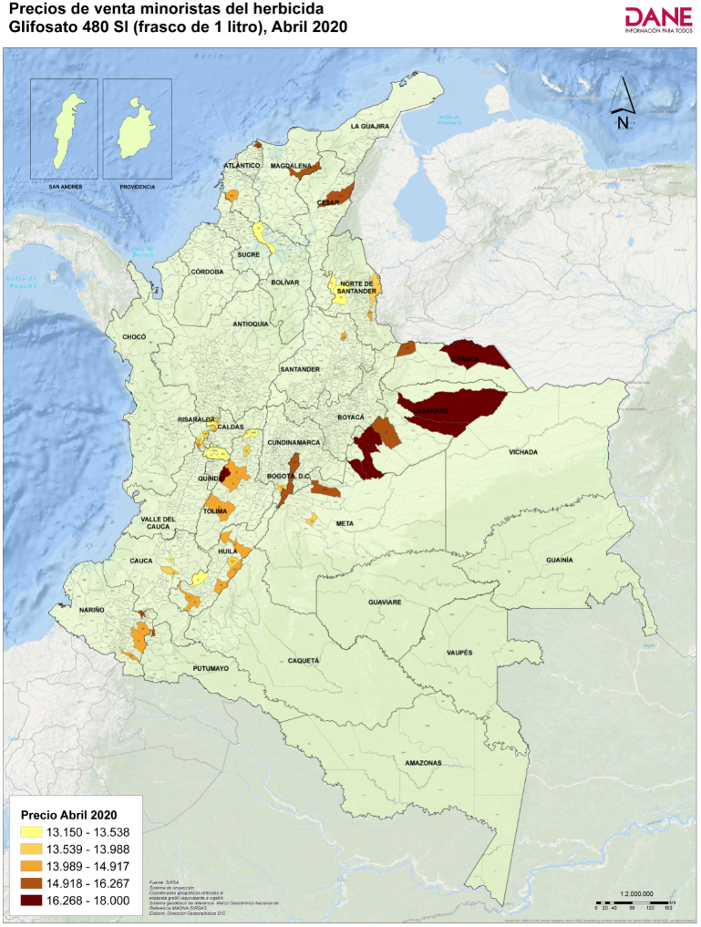
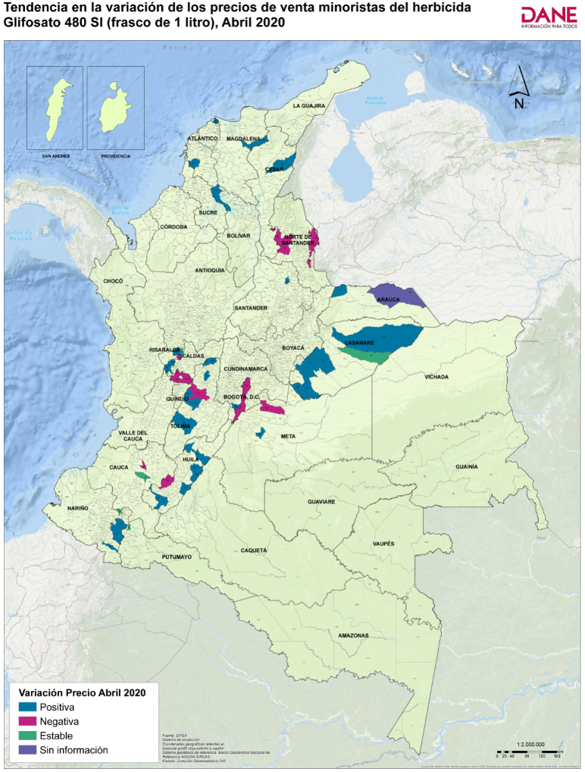
Código municipio | Nombre municipio | Precio medio de marzo de 2020 | Precio medio de abril de 2020* | Variación porcentual | Tendencia variación precios
54003 | Ábrego | 13,433 | 13,200 | -1.7 | Negativa
85010 | Aguazul | 16,440 | 16,525 | 0.5 | Positiva
20013 | Agustín Codazzi | 16,071 | 16,125 | 0.3 | Positiva
41020 | Algeciras | 14,138 | 14,160 | 0.2 | Positiva
66045 | Apía | 13,320 | 13,463 | 1.1 | Positiva
81001 | Arauca | Sin información | 16,667 | Sin información | Sin información
08001 | Barranquilla | 15,642 | 16,267 | 4.0 | Positiva
66088 | Belén de Umbría | 13,829 | 13,958 | 0.9 | Positiva
11001 | Bogotá, D.C. | 15,833 | 15,333 | -3.2 | Negativa
68001 | Bucaramanga | 14,667 | 14,833 | 1.1 | Positiva
52110 | Buesaco | 14,500 | 14,625 | 0.9 | Positiva
73124 | Cajamarca | 16,500 | 16,625 | 0.8 | Positiva
41132 | Campoalegre | 13,425 | 13,650 | 1.7 | Positiva
73168 | Chaparral | 13,086 | 14,142 | 8 | Positiva
54172 | Chinácota | 14,750 | 14,600 | -1.0 | Negativa
52215 | Córdoba | 14,260 | 14,400 | 1.0 | Positiva
54001 | Cúcuta | 13,814 | 13,800 | -0.1 | Negativa
73283 | Fresno | 12,933 | 13,275 | 2.6 | Positiva
47288 | Fundación | 14,650 | 15,167 | 3.5 | Positiva
41298 | Garzón | 14,138 | 14,250 | 0.8 | Positiva
50313 | Granada | 13,250 | 13,988 | 5.6 | Positiva
73001 | Ibagué | 14,500 | 14,250 | -1.7 | Negativa
41359 | Isnos | 14,133 | 14,188 | 0.4 | Positiva
66383 | La Celia | 13,717 | 14,136 | 3.1 | Positiva
41396 | La Plata | 13,829 | 13,433 | -2.9 | Negativa
52399 | La Unión | 15,767 | 15,767 | 0.0 | Estable
73411 | Líbano | 13,575 | 13,875 | 2.2 | Positiva
13430 | Magangué | 13,000 | 13,167 | 1.3 | Positiva
13442 | María La Baja | 13,833 | 14,167 | 2.4 | Positiva
66440 | Marsella | 13,550 | 13,538 | -0.1 | Negativa
41001 | Neiva | 13,775 | 14,100 | 2 | Positiva
54498 | Ocaña | 13,550 | 13,444 | -0.8 | Negativa
52001 | Pasto | 13,968 | 14,259 | 2.1 | Positiva
85250 | Paz de Ariporo | 17,000 | 17,667 | 3.9 | Positiva
66001 | Pereira | 13,363 | 13,150 | -1.6 | Negativa
19548 | Piendamó | 13,600 | 13,383 | -1.6 | Negativa
41551 | Pitalito | 14,767 | 14,917 | 1.0 | Positiva
19001 | Popayán | 13,750 | 13,750 | 0.0 | Estable
66594 | Quinchía | 13,775 | 13,583 | -1.4 | Negativa
17614 | Riosucio | 13,150 | 13,383 | 1.8 | Positiva
73624 | Rovira | 13,333 | 14,333 | 7.5 | Positiva
25649 | San Bernardo | 13,100 | 13,575 | 3.6 | Positiva
73443 | San Sebastián de Mariquita | 13,275 | 13,420 | 1.1 | Positiva
66682 | Santa Rosa de Cabal | 13,525 | 13,513 | -0.1 | Negativa
66687 | Santuario | 13,200 | 13,617 | 3.2 | Positiva
81736 | Saravena | 15,333 | 16,000 | 4.3 | Positiva
86749 | Sibundoy | 15,667 | 15,667 | 0.0 | Estable
17777 | Supía | 13,700 | 13,700 | 0.0 | Estable
85410 | Tauramena | 17,250 | 18,000 | 4.3 | Positiva
85430 | Trinidad | 17,333 | 17,333 | 0.0 | Estable
85440 | Villanueva | 15,820 | 16,500 | 4.3 | Positiva
50001 | Villavicencio | 16,500 | 15,575 | -5.6 | Negativa
85001 | Yopal | 15,829 | 15,933 | 0.7 | Positiva
...

1.6
 |  |  |  |  |  | Regresar al índice
...
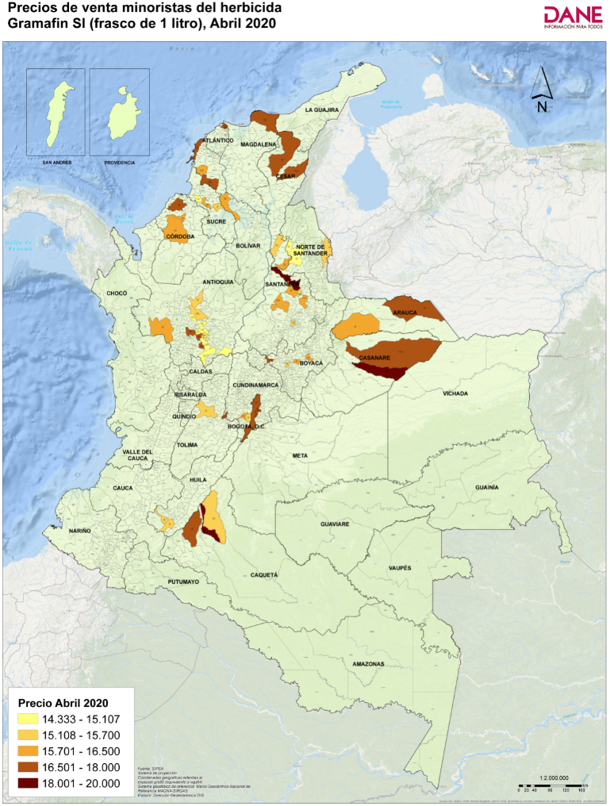
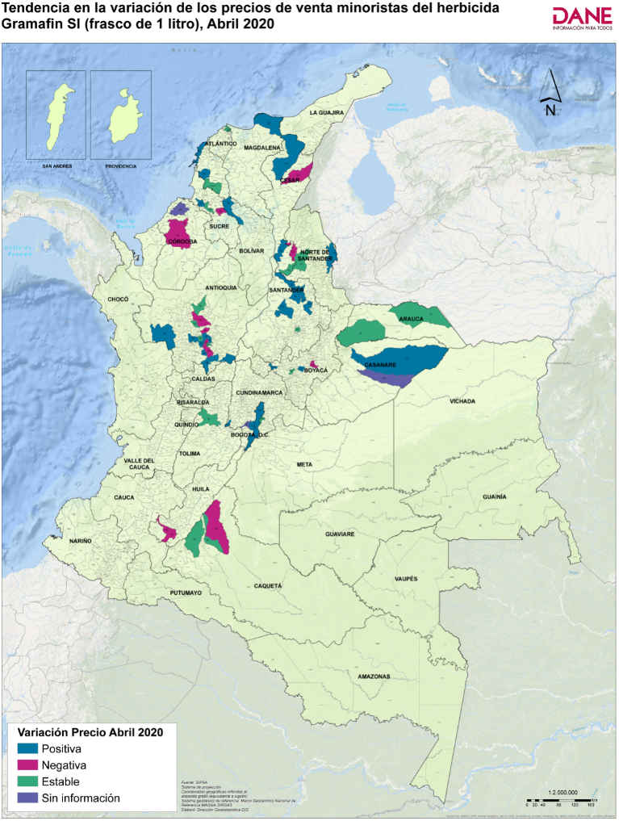
Código municipio | Nombre municipio | Precio medio de marzo de 2020 | Precio medio de abril de 2020* | Variación porcentual | Tendencia variación precios
54003 | Ábrego | 14,833 | 14,833 | 0.0 | Estable
20011 | Aguachica | 15,500 | 15,667 | 1.1 | Positiva
20013 | Agustín Codazzi | 17,200 | 17,167 | -0.2 | Negativa
81001 | Arauca | 17,333 | 17,333 | 0.0 | Estable
05079 | Barbosa | 14,473 | 14,340 | -0.9 | Negativa
08001 | Barranquilla | 16,967 | 16,967 | 0.0 | Estable
11001 | Bogotá, D.C. | 16,100 | 16,667 | 3.5 | Positiva
68001 | Bucaramanga | 15,000 | 15,250 | 1.7 | Positiva
13001 | Cartagena de Indias | 16,690 | 16,753 | 0.4 | Positiva
23162 | Cereté | 16,303 | 16,170 | -0.8 | Negativa
25178 | Chipaque | 17,250 | 17,250 | 0.0 | Estable
15176 | Chiquinquirá | 15,480 | 16,640 | 7.5 | Positiva
70215 | Corozal | 16,000 | 16,000 | 0.0 | Estable
54001 | Cúcuta | 15,500 | 15,667 | 1.1 | Positiva
13244 | El Carmen de Bolívar | 17,500 | 17,500 | 0.0 | Estable
05148 | El Carmen de Viboral | 15,063 | 14,818 | -1.6 | Negativa
18247 | El Doncello | 18,500 | 18,500 | 0.0 | Estable
05697 | El Santuario | 14,333 | 14,333 | 0.0 | Estable
05264 | Entrerríos | 15,107 | 15,107 | 0.0 | Estable
18001 | Florencia | 16,875 | 16,875 | 0.0 | Estable
25290 | Fusagasugá | Sin información | 15,920 | Sin información | Sin información
70235 | Galeras | 15,750 | 15,625 | -0.8 | Negativa
25307 | Girardot | 15,833 | 16,867 | 6.5 | Positiva
05318 | Guarne | 14,833 | 14,833 | 0.0 | Estable
73001 | Ibagué | 15,367 | 15,367 | 0.0 | Estable
41359 | Isnos | 16,275 | 15,700 | -3.5 | Negativa
05400 | La Unión | 15,664 | 17,000 | 8.5 | Positiva
68406 | Lebrija | 15,750 | 16,000 | 1.6 | Positiva
23417 | Lorica | Sin información | 16,625 | Sin información | Sin información
13430 | Magangué | 15,857 | 16,000 | 0.9 | Positiva
13442 | María La Baja | 15,333 | 15,900 | 3.7 | Positiva
05440 | Marinilla | 15,480 | 15,380 | -0.6 | Negativa
05001 | Medellín | 16,470 | 16,594 | 0.8 | Positiva
23001 | Montería | 16,400 | 16,340 | -0.4 | Negativa
54498 | Ocaña | 14,900 | 14,700 | -1.3 | Negativa
25535 | Pasca | 13,767 | 15,233 | 10.7 | Positiva
85250 | Paz de Ariporo | 17,250 | 18,000 | 4.3 | Positiva
05541 | Peñol | 14,250 | 14,575 | 2.3 | Positiva
68547 | Piedecuesta | 15,833 | 16,167 | 2.1 | Positiva
41551 | Pitalito | 16,033 | 15,525 | -3.2 | Negativa
18592 | Puerto Rico | 16,333 | 15,667 | -4.1 | Negativa
05615 | Rionegro | 15,825 | 16,896 | 6.8 | Positiva
68615 | Rionegro | 17,875 | 19,167 | 7.2 | Positiva
20710 | San Alberto | 16,125 | 16,125 | 0.0 | Estable
68689 | San Vicente de Chucurí | 16,333 | 16,500 | 1.0 | Positiva
05674 | San Vicente Ferrer | 14,800 | 14,900 | 0.7 | Positiva
47001 | Santa Marta | 17,333 | 17,350 | 0.1 | Positiva
05686 | Santa Rosa de Osos | 15,540 | 15,507 | -0.2 | Negativa
70001 | Sincelejo | 14,500 | 14,833 | 2.3 | Positiva
68755 | Socorro | 15,200 | 15,200 | 0.0 | Estable
15759 | Sogamoso | 16,760 | 16,200 | -3.3 | Negativa
05756 | Sonsón | 14,728 | 15,105 | 2.6 | Positiva
81794 | Tame | 16,333 | 16,333 | 0.0 | Estable
15814 | Toca | 15,780 | 15,980 | 1.3 | Positiva
85430 | Trinidad | Sin información | 20,000 | Sin información | Sin información
...

